Chi tiết địa chất
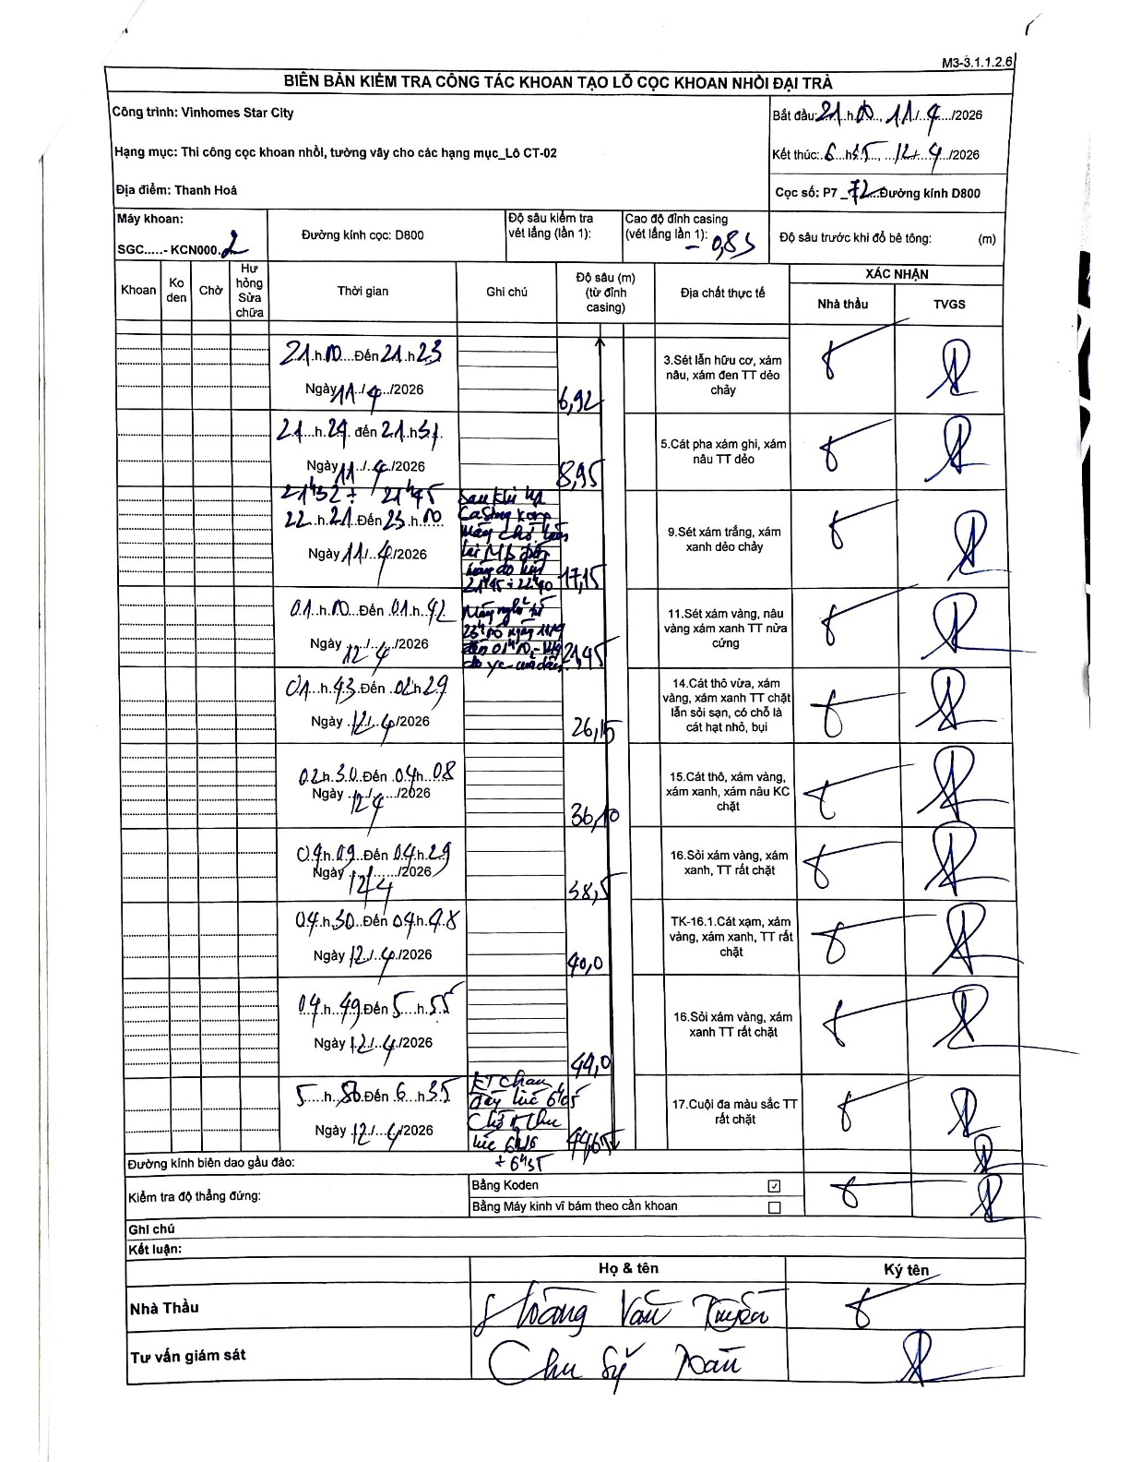
Dự án | Star City Thanh Hóa
Hạng mục | Thi công cọc khoan nhồi, tường vây cho các hạng mục_Lô CT-02
Tên bộ phận | Cọc khoan nhồi
Số hiệu cọc | P7
Tên Máy khoan | SGC-KCN0002
Đường kính | D800
Bắt đầu thi công | 21:00 11/04/2026
Kết thúc thi công | 06:35 12/04/2026

Địa chất TT | Đường kính | Mô tả lớp thiết kế | Từ (h) | Đến (h) | Cao độ từ | Cao độ đến | T.Gian (h) | Dài (m) | V (m/h) | Ghi chú
1 | D800 | Sét lẫn hữu cơ, xám nâu, xám đen TT dẻo chảy | 21:00 11/04/2026 | 21:23 11/04/2026 | -0.85 | -6.92 | 0.38 | 6.07 | 15.83
2 | D800 | Cát pha xám ghi, xám nâu TT dẻo | 21:24 11/04/2026 | 21:51 11/04/2026 | -6.92 | -8.95 | 0.45 | 2.03 | 4.51
3 | D800 | Sét xám trắng, xám xanh dẻo chảy | 23:41 11/04/2026 | 01:10 11/04/2026 | -8.95 | -17.15 | 1.48 | 8.2 | 5.53 | Sau khi hạ casing xong, máy chờ luân hồi bentonite từ 21:52 đến 23:40
4 | D800 | Sét xám vàng, nâu vàng xám xanh TT nửa cứng | 01:10 12/04/2026 | 04:42 12/04/2026 | -17.15 | -21.45 | 3.53 | 4.3 | 1.22 | Máy nghỉ từ 01:10 đến 04:42 ngày 12/4 do sự cố điện
5 | D800 | Cát thô vừa, xám vàng, xám xanh TT chặt lẫn sỏi sạn, có chỗ là cát hạt nhỏ, bụi | 04:43 12/04/2026 | 04:29 12/04/2026 | -21.45 | -26.15 | 23.77 | 4.7 | 0.2
6 | D800 | Cát thô, xám vàng, xám xanh, xám nâu KC chặt | 02:30 12/04/2026 | 04:08 12/04/2026 | -26.15 | -36.1 | 1.63 | 9.95 | 6.09
7 | D800 | Sỏi xám vàng, xám xanh, TT rất chặt | 04:09 12/04/2026 | 04:29 12/04/2026 | -36.1 | -38.5 | 0.33 | 2.4 | 7.2
8 | D800 | TK-16.1.Cát xạm, xám vàng, xám xanh, TT rất chặt | 04:30 12/04/2026 | 04:48 12/04/2026 | -38.5 | -40 | 0.3 | 1.5 | 5
9 | D800 | Sỏi xám vàng, xám xanh TT rất chặt | 04:49 12/04/2026 | 05:55 12/04/2026 | -40 | -44 | 1.1 | 4 | 3.64
10 | D800 | Cuội đa màu sắc TT rất chặt | 05:56 12/04/2026 | 06:35 12/04/2026 | -44 | -44.65 | 0.65 | 0.65 | 1 | KT chạm đáy lúc 6h05. Chủ kết thúc lúc 6h35

ẢNH BIÊN BẢN GỐC

